原理
springBoot自动装配的原理
 | 最近有个读者在面试，面试中被问到了这样一个问题“看你项目中用到了springboot，你说下springboot的自动配置是怎么实现的？”这应该是一个springboot里面最最常见的一个面试题了。
 | 下面我们就来带着这个问题一起解剖下springBoot的自动配置原理吧。
 | SpringMvc和SpringBoot对比
 | 首先我们回顾下原来搭建一个springmvc的hello-word的web项目（xml配置的）我们是不是要在pom中导入各种依赖，然后各个依赖有可能还会存在版本冲突需要各种排除。
 | 当你历尽千辛万苦的把依赖解决了，然后还需要编写web.xml、springmvc.xml配置文件等。我们只想写个hello-word项目而已，却把一大把的时间都花在了配置文件和jar包的依赖上面。
 | 大大的影响了我们开发的效率，以及加大了web开发的难度。为了简化这复杂的配置、以及各个版本的冲突依赖关系，springBoot就应运而生。我们现在通过idea创建一个springboot项目只要分分钟就解决了，
 | 你不需要关心各种配置（基本实现零配置），让你真正的实现了开箱即用。SpringBoot帮你节约了大量的时间去陪女朋友，不对程序员怎么会有女朋友呢？
 | （「没有的话也是可以new一个的」）它的出现不仅可以让你把更多的时间都花在你的业务逻辑开发上，而且还大大的降低了web开发的门槛。
 | 所以SpringBoot还是比较善解人衣的,错啦错啦是善解人意，知道开发人员的痛点在哪。

 | SpringBoot自动配置加载
 | 既然Springboot尽管这么好用，但是作为一个使用者，我们还是比较好奇它是怎么帮我们实现开箱即用的。Spring Boot有一个全局配置文件：application.properties或application.yml。
 | 在这个全局文件里面可以配置各种各样的参数比如你想改个端口啦server.port 或者想调整下日志的级别啦通通都可以配置。更多其他可以配置的属性可以参照官网。
 |  | https://docs.spring.io/spring-boot/docs/2.3.0.RELEASE/reference/htmlsingle/#common-application-properties
 | 这么多属性，这些属性在项目是怎么起作用的呢？SpringBoot项目看下来啥配置也没有，配置”（application.properties或application.yml除外），既 然从配置上面找不到突破口，
 | 那么我们就只能从启动类上面找入口了。启动类也就一个光秃秃的一个main方法，类上面仅有一个注SpringBootApplication这个注解是Spring Boot项目必不可少的注解。
 | 那么自动配置原理一定和这个注解有着千丝万缕的联系！我们下面来一起看看这个注解吧。

 | 「@SpringBootApplication注解」
 | @Target(ElementType.TYPE)
 | @Retention(RetentionPolicy.RUNTIME)
 | @Documented
 | @Inherited
 | @SpringBootConfiguration
 | @EnableAutoConfiguration
 | @ComponentScan(excludeFilters = { @Filter(type = FilterType.CUSTOM, classes = TypeExcludeFilter.class),
 | @Filter(type = FilterType.CUSTOM, classes = AutoConfigurationExcludeFilter.class) })
 | public @interface SpringBootApplication {
 | 这里最上面四个注解的话没啥好说的，基本上自己实现过自定义注解的话，都知道分别是什么意思。
 | @SpringBootConfiguration继承自@Configuration，二者功能也一致，标注当前类是配置类。
 | @ComponentScan用于类或接口上主要是指定扫描路径，跟Xml里面的<context:component-scan base-package="" />配置一样。springboot如果不写这个扫描路径的话，默认就是启动类的路径。
 | @EnableAutoConfiguration
 | @Target(ElementType.TYPE)
 | @Retention(RetentionPolicy.RUNTIME)
 | @Documented
 | @Inherited
 | @AutoConfigurationPackage
 | @Import(AutoConfigurationImportSelector.class)
 | public @interface EnableAutoConfiguration {
 | 这个注解我们重点看下AutoConfigurationImportSelector这个类getCandidateConfigurations这个方法里面通过SpringFactoriesLoader.loadFactoryNames()扫描所有
 | 具有META-INF/spring.factories的jar包（ spring.factories 我们可以理解成 Spring Boot 自己的 SPI 机制）。spring-boot-autoconfigure-x.x.x.x.jar里就有一个spring.factories文件。
 | spring.factories文件由一组一组的Key = value的形式，其中一个key是EnableAutoConfiguration类的全类名，而它的value是一个以AutoConfiguration结尾的类名的列表，有redis、mq等这些类名以逗号分隔。

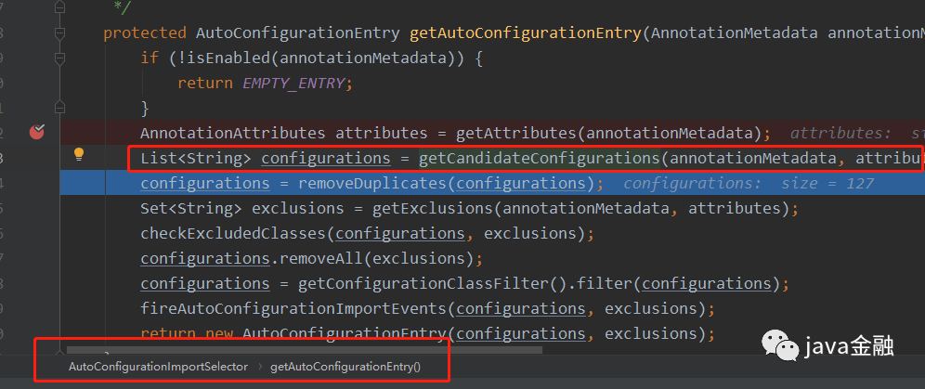

 | 我们在回到getAutoConfigurationEntry这个方法当执行完getCandidateConfigurations这个方法的时候我们可以看到此时总共加载了127个自动配置类。

 | 这些类难道都要加载进去吗？springboot还是没有那么傻的，它提倡的话是按需加载。
 | * 它会去掉重复的类
 | * 过滤掉我们配置了exclude注解的类下面配置就会过滤掉RestTemplateAutoConfiguration这个类

 | * 经过上面的处理，剩下的这些自动配置的类如果要起作用的话，是需要满足一定的条件的。这些条件的满足的话spring boot是通过条件注解来实现的。
 | @ConditionalOnBean：当容器里有指定Bean的条件下
 | @ConditionalOnClass：当类路径下有指定的类的条件下
 | @ConditionalOnExpression：基于SpEL表达式为true的时候作为判断条件才去实例化
 | @ConditionalOnJava：基于JVM版本作为判断条件
 | @ConditionalOnJndi：在JNDI存在的条件下查找指定的位置
 | @ConditionalOnMissingBean：当容器里没有指定Bean的情况下
 | @ConditionalOnMissingClass：当容器里没有指定类的情况下
 | @ConditionalOnWebApplication：当前项目是Web项目的条件下
 | @ConditionalOnNotWebApplication：当前项目不是Web项目的条件下
 | @ConditionalOnProperty：指定的属性是否有指定的值
 | @ConditionalOnResource：类路径是否有指定的值
 | @ConditionalOnOnSingleCandidate：当指定Bean在容器中只有一个，或者有多个但是指定首选的Bean
 | 这些注解都组合了@Conditional注解，只是使用了不同的条件组合最后为true时才会去实例化需要实例化的类，否则忽略过滤掉。我们在回到代码可以看到经过了条件判断过滤后
 | 我们剩下符合条件的自动配置类只剩23个了。其他的都是因为不满足条件注解而被过滤了。

 | 如果我们想知道哪些自动配置类被过滤了，是由于什么原因被过滤了，以及加载了哪些类等。spring boot都为我们记录了日志。还是非常贴心的。我们可以调整下我们日志的级别改为debug。然后我们就能看到以下日志了

 | 这里就截取了部分日志。总共分别有下面四部分日志：
 | Positive matches：@Conditional条件为真，配置类被Spring容器加载。
 | Negative matches: @Conditional条件为假，配置类未被Spring容器加载。
 | Exclusions：我们明确了不需要加载的类。比如在上面启动类配置的RestTemplateAutoConfiguration类
 | Unconditional classes：自动配置类不包含任何类级别的条件，也就是说，类始终会被自动加载。

 | 自动配置生效
 | 我们以ServletWebServerFactoryAutoConfiguration配置类为例，解释一下全局配置文件中的属性如何生效，比如：server.port=88，是如何生效的（当然不配置也会有默认值，这个默认值来自于org.apache.catalina.startup.Tomcat）。
 | // 标记为配置类
 | @Configuration(proxyBeanMethods = false)
 | @AutoConfigureOrder(Ordered.HIGHEST_PRECEDENCE)
 | // 如果有ServletRequest.class 才会生效
 | @ConditionalOnClass(ServletRequest.class)
 | @ConditionalOnWebApplication(type = Type.SERVLET)
 | // 把@ConfigurationProperties注解的类注入为Spring容器的Bean。
 | @EnableConfigurationProperties(ServerProperties.class)
 | @Import({ ServletWebServerFactoryAutoConfiguration.BeanPostProcessorsRegistrar.class,
 | ServletWebServerFactoryConfiguration.EmbeddedTomcat.class,
 | ServletWebServerFactoryConfiguration.EmbeddedJetty.class,
 | ServletWebServerFactoryConfiguration.EmbeddedUndertow.class })
 | public class ServletWebServerFactoryAutoConfiguration {
 | 我们可以发现EnableConfigurationProperties注解里面配置的ServerProperties.class
 | @ConfigurationProperties(prefix = "server", ignoreUnknownFields = true)
 | public class ServerProperties {

 | /**
 | * Server HTTP port.
 | */
 | private Integer port;
 | 在这个类上有一个注解：@ConfigurationProperties，它的作用就是从配置文件中绑定属性到对应的bean上(也就是把我们application.properties对应的server.port映射到ServerProperties 类中的port属性)
 | 而@EnableConfigurationProperties这个注解就是把已经绑定了属性的bean（ServerProperties）注入到spring容器中（相当于@Component注解一样）。所有在配置文件中能配置的属性都是在xxxxPropertites类中封装着，
 | 配置文件能配置什么就可以参照某个功能对应的这个属性类。到现在为止应该能回答文章开头的那个问题了，面试的时候应该不需要回答的这么详细可以参考下以下答案：

 | Spring Boot启动的时候会通过@EnableAutoConfiguration注解找到META-INF/spring.factories配置文件中的所有自动配置类，并对其进行加载，而这些自动配置类都是以AutoConfiguration结尾来命名的，
 | 它实际上就是一个JavaConfig形式的Spring容器配置类，它能通过以Properties结尾命名的类中取得在全局配置文件中配置的属性如：server.port，而XxxxProperties类是通过@ConfigurationProperties注解与全局配置文件中对应的属性进行绑定的。

 | 在网上找了一张图，基本上把自动装配的流程给说清楚了。图片地址
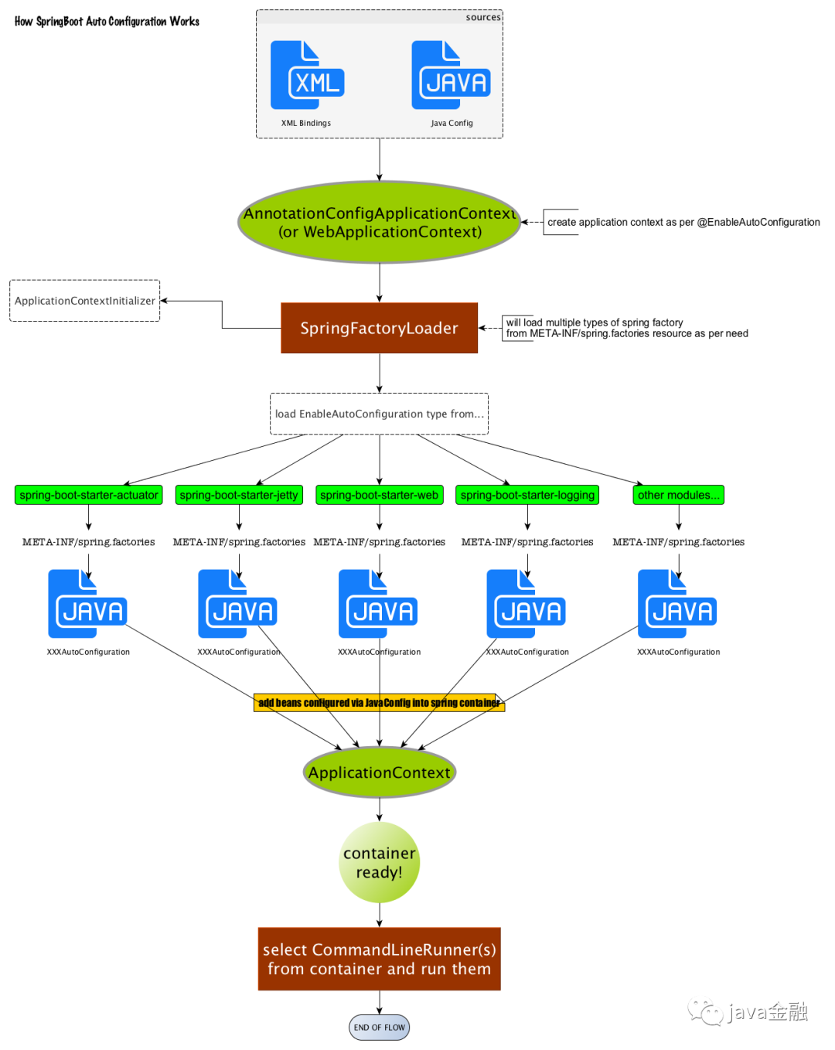

 | 总结
 | SpringBoot启动会加载大量的自动配置类（通过“SPI”的方式），然后会根据条件注解保留一些需要的类。
 | 我们新引入一个组件，可以先看看springBoot是否已经有默认的提供。
 | SpringBoot基本实现了“零配置“，并且开箱即用。

示例
springboot创建多module项目
 | 敏捷开发以用户的需求进化为核心，采用迭代、循序渐进的方法进行软件开发。在敏捷开发中，软件项目在构建初期被切分成多个子项目，各个子项目的成果都经过测试，
 | 具备可视、可集成和可运行使用的特征。换言之，就是把一个大项目分为多个相互联系，但也可独立运行的小项目，并分别完成，在此过程中软件一直处于可使用状态。
 | Maven 多模块项目通常由一个父模块和若干个子模块构成，每个模块都对应着一个 pom.xml。它们之间通过继承和聚合（也称作多模块）相互关联。多模块适用于一些比较大的项目，
 | 通过合理的模块拆分，实现代码的复用，便于维护和管理。下文将通过构建一个包含 两 个子模块的项目，来演示 SpringBoot 在 Maven 环境的多模块构建过程。
 | 项目名称 | 作用 | 说明
 | demo-root | 根项目 | 父项目，只用来管理其他module，提供基础的pom配置
 | demo-api | 启动项目 | api项目，启动类放在此项目中
 | demo-common | 通用工具 | 只放一些通用代码、工具类等
 | 1、创建父工程
 | （1）新建一个SpringBoot项目
 | File - New - Project - Spring Initializr
 | （2）Next，填写项目信息，然后一路Next完成创建
 | （3）由于父工程只用来做依赖管理，不需要编写代码，所以删除红框中的文件：
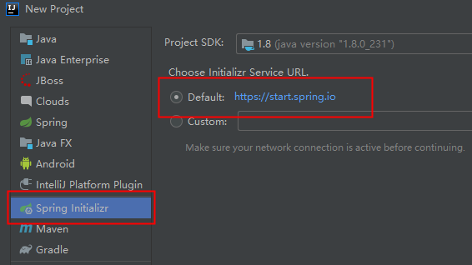
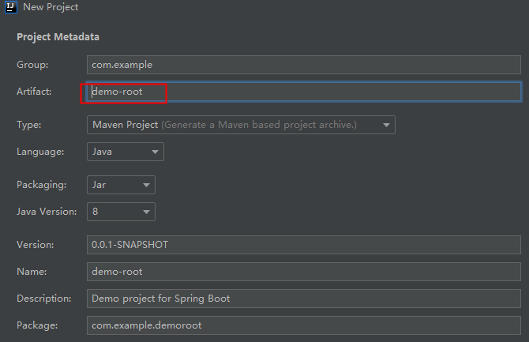
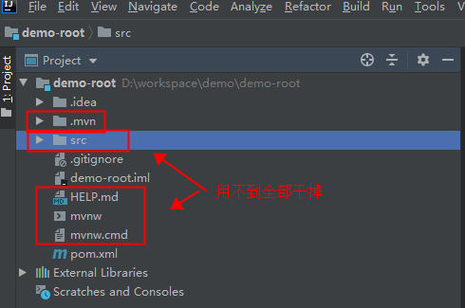

 | 2、创建子工程
 | 2.1 创建demo-api
 | 创建过程跟root项目基本一致，所不同的是，需要右键点击根项目，然后在弹出菜单中选择new–> module
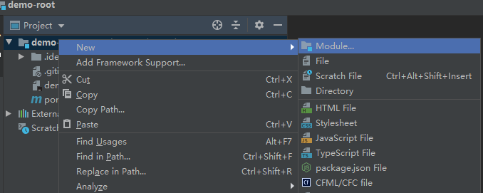

 | 以后的过程跟root项目一样，略…
 | 2.2 创建demo-common
 | 过程跟demo-api一样，略…

 | 3、修改各个项目的pom文件
 | 创建过程很简单，这一步才是重点
 | 3.1 修改demo-root的pom.xml |  |  | 3.2 修改demo-api的pom.xml | 注意我们没有指定打包类型，所以默认打成jar包
 | <?xml version="1.0" encoding="UTF-8"?> |  |  | <?xml version="1.0" encoding="UTF-8"?>
 | <project xmlns="http://maven.apache.org/POM/4.0.0" xmlns:xsi="http://www.w3.org/2001/XMLSchema-instance" |  |  | <project xmlns="http://maven.apache.org/POM/4.0.0" xmlns:xsi="http://www.w3.org/2001/XMLSchema-instance"
 | xsi:schemaLocation="http://maven.apache.org/POM/4.0.0 https://maven.apache.org/xsd/maven-4.0.0.xsd"> |  |  | xsi:schemaLocation="http://maven.apache.org/POM/4.0.0 https://maven.apache.org/xsd/maven-4.0.0.xsd">
 | <modelVersion>4.0.0</modelVersion> |  |  | <modelVersion>4.0.0</modelVersion>
 | <parent> |  |  | <!-- parent改成我们自己的root -->
 | <groupId>org.springframework.boot</groupId> |  |  | <!-- <parent>-->
 | <artifactId>spring-boot-starter-parent</artifactId> |  |  | <!-- <groupId>org.springframework.boot</groupId>-->
 | <version>2.3.1.RELEASE</version> |  |  | <!-- <artifactId>spring-boot-starter-parent</artifactId>-->
 | <relativePath/> <!-- lookup parent from repository --> |  |  | <!-- <version>2.3.1.RELEASE</version>-->
 | </parent> |  |  | <!-- <relativePath/> &lt;!&ndash; lookup parent from repository &ndash;&gt;-->
 | <groupId>com.example</groupId> |  |  | <!-- </parent>-->
 | <artifactId>demo-root</artifactId> |  |  | <parent>
 | <version>0.0.1-SNAPSHOT</version> |  |  | <groupId>com.example</groupId>
 | <name>demo-root</name> |  |  | <artifactId>demo-root</artifactId>
 | <description>Demo project for Spring Boot</description> |  |  | <version>0.0.1-SNAPSHOT</version>
 | <!-- 配置打包类型，不写默认是jar，一般来说所有的父级项目的packaging都为pom --> |  |  | <relativePath>../pom.xml</relativePath>
 | <packaging>pom</packaging> |  |  | </parent>

 | <!-- 添加管理的包 --> |  |  | <!-- 可以继承root -->
 | <modules> |  |  | <!-- <groupId>com.example</groupId>-->
 | <module>demo-api</module> |  |  | <artifactId>demo-api</artifactId>
 | <module>demo-common</module> |  |  | <!-- 可以继承root -->
 | </modules> |  |  | <!-- <version>0.0.1-SNAPSHOT</version>-->
 |  |  |  | <name>demo-api</name>
 | <properties> |  |  | <description>Demo project for Spring Boot</description>
 | <!-- 设置项目编码 -->
 | <project.build.sourceEncoding>UTF-8</project.build.sourceEncoding> |  |  | <!-- 可以继承root -->
 | <project.reporting.outputEncoding>UTF-8</project.reporting.outputEncoding> |  |  | <!-- <properties>-->
 | <!-- maven 插件版本 --> |  |  | <!-- <java.version>1.8</java.version>-->
 | <maven.compiler.plugin.version>3.1</maven.compiler.plugin.version> |  |  | <!-- </properties>-->
 | <java.version>1.8</java.version>
 | </properties> |  |  | <dependencies>
 |  |  |  | <!-- 添加自己的依赖包 -->
 | <!-- 根据自己的需要添加依赖包，注意：root中添加的依赖包会继承到root所管理的所有module中 --> |  |  | <dependency>
 | <dependencies> |  |  | <groupId>com.example</groupId>
 | <!-- SpringBoot 核心包 --> |  |  | <artifactId>demo-common</artifactId>
 | <dependency> |  |  | <version>0.0.1-SNAPSHOT</version>
 | <groupId>org.springframework.boot</groupId> |  |  | </dependency>
 | <artifactId>spring-boot-starter</artifactId> |  |  | </dependencies>
 | </dependency> |  |  | <!-- 重点 -->
 | <!-- SpringBoot Web容器 --> |  |  | <build>
 | <dependency> |  |  | <plugins>
 | <groupId>org.springframework.boot</groupId> |  |  | <plugin>
 | <artifactId>spring-boot-starter-web</artifactId> |  |  | <groupId>org.springframework.boot</groupId>
 | </dependency> |  |  | <artifactId>spring-boot-maven-plugin</artifactId>
 |  |  |  | <!-- 当所依赖的其他模块，有启动类的时候，需要以下配置，指定唯一启动类-->
 | <!-- SpringBoot 拦截器 --> |  |  | <configuration>
 | <dependency> |  |  | <!-- 指定该Main Class为全局的唯一入口 -->
 | <groupId>org.springframework.boot</groupId> |  |  | <mainClass>com.example.demoapi.DemoApiApplication</mainClass>
 | <artifactId>spring-boot-starter-aop</artifactId> |  |  | <layout>ZIP</layout>
 | </dependency> |  |  | </configuration>
 |  |  |  | <executions>
 | <!-- spring-boot-devtools --> |  |  | <execution>
 | <dependency> |  |  | <goals>
 | <groupId>org.springframework.boot</groupId> |  |  | <!--可以把依赖的包都打包到生成的Jar包中-->
 | <artifactId>spring-boot-devtools</artifactId> |  |  | <goal>repackage</goal>
 | <optional>true</optional> <!-- 表示依赖不会传递 --> |  |  | </goals>
 | </dependency> |  |  | </execution>
 |  |  |  | </executions>
 | <!-- spring security 安全认证 --> |  |  | </plugin>
 | <dependency> |  |  | </plugins>
 | <groupId>org.springframework.boot</groupId> |  |  | </build>
 | <artifactId>spring-boot-starter-security</artifactId>
 | </dependency> |  |  | </project>
 | <!-- SpringBoot 测试 -->
 | <dependency> |  |  | 3.3 修改demo-common的pom.xml
 | <groupId>org.springframework.boot</groupId> |  |  | <?xml version="1.0" encoding="UTF-8"?>
 | <artifactId>spring-boot-starter-test</artifactId> |  |  | <project xmlns="http://maven.apache.org/POM/4.0.0" xmlns:xsi="http://www.w3.org/2001/XMLSchema-instance"
 | <scope>test</scope> |  |  | xsi:schemaLocation="http://maven.apache.org/POM/4.0.0 https://maven.apache.org/xsd/maven-4.0.0.xsd">
 | </dependency> |  |  | <modelVersion>4.0.0</modelVersion>
 |  |  |  | <!-- 跟demo-api一样，干掉原来的，使用我们自己的 -->
 | <!-- redis 缓存操作 --> |  |  | <!-- <parent>-->
 | <dependency> |  |  | <!-- <groupId>org.springframework.boot</groupId>-->
 | <groupId>org.springframework.boot</groupId> |  |  | <!-- <artifactId>spring-boot-starter-parent</artifactId>-->
 | <artifactId>spring-boot-starter-data-redis</artifactId> |  |  | <!-- <version>2.3.1.RELEASE</version>-->
 | </dependency> |  |  | <!-- <relativePath/> &lt;!&ndash; lookup parent from repository &ndash;&gt;-->
 | </dependencies> |  |  | <!-- </parent>-->
 |  |  |  | <parent>
 | <!-- <build>--> |  |  | <groupId>com.example</groupId>
 | <!-- <plugins>--> |  |  | <artifactId>demo-root</artifactId>
 | <!-- <plugin>--> |  |  | <version>0.0.1-SNAPSHOT</version>
 | <!-- <groupId>org.springframework.boot</groupId>--> |  |  | <relativePath>../pom.xml</relativePath>
 | <!-- <artifactId>spring-boot-maven-plugin</artifactId>--> |  |  | </parent>
 | <!-- </plugin>-->
 | <!-- </plugins>--> |  |  | <artifactId>demo-common</artifactId>
 | <!-- </build>--> |  |  | <name>demo-common</name>
 | <!-- 重点： spring-boot-maven-plugin能够将Spring Boot应用打包为可执行的jar或war文件,root不需要，所以改成maven打包--> |  |  | <description>Demo project for Spring Boot</description>
 | <build>
 | <plugins> |  |  | <properties>
 | <plugin> |  |  | <!-- 添加自己的 -->
 | <groupId>org.apache.maven.plugins</groupId> |  |  | <mybatis-plus.version>3.3.1</mybatis-plus.version>
 | <artifactId>maven-compiler-plugin</artifactId> |  |  | </properties>
 | <version>${maven.compiler.plugin.version}</version>
 | <configuration> |  |  | <dependencies>
 | <source>${java.version}</source> |  |  | <!-- 添加自己的 -->
 | <target>${java.version}</target> |  |  | <dependency>
 | </configuration> |  |  | <groupId>com.baomidou</groupId>
 | </plugin> |  |  | <artifactId>mybatis-plus-boot-starter</artifactId>
 | </plugins> |  |  | <version>${mybatis-plus.version}</version>
 | </build> |  |  | </dependency>
 |  |  |  | <dependency>
 | </project> |  |  | <groupId>com.baomidou</groupId>
 |  |  |  | <artifactId>mybatis-plus-extension</artifactId>
 | 至此所有配置都已经完成，可以打包试试 |  |  | <version>${mybatis-plus.version}</version>
 | [INFO] Reactor Summary: |  |  | </dependency>
 | [INFO] |  |  | </dependencies>
 | [INFO] demo-root .......................................... SUCCESS [ 0.001 s] |  |  | <!-- 重点：删掉原来的，原因还是不需要可运行 -->
 | [INFO] demo-common ........................................ SUCCESS [ 1.599 s] |  |  | <build>
 | [INFO] demo-api ........................................... SUCCESS [ 0.711 s] |  |  | <plugins>
 | [INFO] ------------------------------------------------------------------------ |  |  | <plugin>
 | [INFO] BUILD SUCCESS |  |  | <groupId>org.apache.maven.plugins</groupId>
 | [INFO] ------------------------------------------------------------------------ |  |  | <artifactId>maven-compiler-plugin</artifactId>
 | [INFO] Total time: 2.705 s |  |  | <version>3.1</version>
 | [INFO] Finished at: 2020-06-13T09:58:53+08:00 |  |  | <configuration>
 | [INFO] Final Memory: 47M/334M |  |  | <source>${java.version}</source>
 | [INFO] ------------------------------------------------------------------------ |  |  | <target>${java.version}</target>
 |  |  |  | </configuration>
 |  |  |  | </plugin>
 |  |  |  | </plugins>
 |  |  |  | </build>

 |  |  |  | </project>
创建SpringBoot工程：
 | 1、打开Spring Tool Suite工具，然后File > New > Spring Starter Project。
 | 2、填写跟项目相关的各种信息，然后Next：
 | Group：一般填写公司域名
 | Artifact：项目名称
 | 注：Name要和Artifact名、工程目录名保持一致。
 | 3、选择需要的Dependency，然后Next：
 | 如想简单，可只选Web。
 | 4、Next，然后Finsh，新项目就创建好了（这时会自动创建依赖，如果没有，需要手工执行mvn install菜单命令），各个目录如下：
 | 5、右键MySpringBootApplication中的main方法，Run As -> Spring Boot App，项目就可以启动了。
 | package com.xjj;

 | import org.springframework.boot.SpringApplication;
 | import org.springframework.boot.autoconfigure.SpringBootApplication;

 | @SpringBootApplication
 | public class MySpringBootApplication {

 | public static void main(String[] args) {
 | SpringApplication.run(MySpringBootApplication.class, args);
 | }
 | }
 | 由于选择了web dependency默认启动一个Tomcat，8080端口监听

 | 6、把application.properties改名为application.yml（个人喜欢），修改Tomcat的启动端口：
 | server:
 | port: 8081

扩展
手把手教你实现自定义Spring Boot的 Starter
 | 什么是Spring Boot Starter呢?我们直接来看看官网是怎么介绍的吧。
 | Starters are a set of convenient dependency descriptors that you can include in your application. You get a one-stop shop for all the Spring and related technologies that you need without having to hunt
 | through sample code and copy-paste loads of dependency descriptors. For example, if you want to get started using Spring and JPA for database access, include the spring-boot-starter-data-jpa dependency in your project.

 | 纳尼,一大堆的英文，这还有兴趣接着往下看吗？是不是看到这直接退出了。都到门口了，不进来喝杯茶再走嘛？看都看到这了还是接着继续往下看吧。我们先不解释这一段话是什么意思，我们可以看看starter的出现给我们解决了什么问题。
 | 我们还是以上述官网的例子来进行说明比如说我们需要在Spring 中适应JPA来操作数据库。
 | 在没有springBoot-starter之前，我们需要引入jpa的步骤

 | 通过maven 引入jdbc的依赖、以及jpa相关的各种依赖
 | 编写jpa相关的配置文件
 | 网上各种查询找资料进行调试，调试的过程对于新手可能会有点奔溃会遇到各种奇奇怪怪的问题，jar包冲突啊，这个jar包下载不下来，缺少某个jar包。
 | 终于在经历千辛万苦，哼次哼次的解决各种问题之后终于把项目跑起来了，然后把这次整合jpa遇到的问题，以及整合的步骤都一一的详细记录下来。方便下次在需要整合jpa的时候直接copy就好了。
 | 我们以前在没有starter之前是不是都是这么玩的。这样的缺点是不是也非常显著，比如过程复杂、需要不停的粘贴复制（不过这是程序员经常干的事情了，也不在乎多一两次了）、整合其它组件到自己的项目变的困难，
 | 效率低下。这也就造成了996的程序员比较多了(晚上就不能够回去69了)。
 | SpringBoot Starter的出现
 | 我们可以看下SpringBoot 现在都为我们提供有哪些starter，我这边这截图了部分starter，更多的请点击https://github.com/spring-projects/spring-boot/tree/master/spring-boot-project/spring-boot-starters
 | starter的实现：虽然我们每个组件的starter实现各有差异，但是它们基本上都会使用到两个相同的内容：ConfigurationProperties和AutoConfiguration。因为Spring Boot提倡“约定大于配置”这一理念，
 | 所以我们使用ConfigurationProperties来保存我们的配置，并且这些配置都可以有一个默认值，即在我们没有主动覆写原始配置的情况下，默认值就会生效。除此之外，
 | starter的ConfigurationProperties还使得所有的配置属性被聚集到一个文件中（一般在resources目录下的application.properties），这样我们就告别了Spring项目中XML地狱。
 | starter的出现帮把我们把各种复杂的配置都封装起来了，让我们真正的可以达到了开箱即用。不仅降低了我们使用它的门槛，并且还大大提高了我们的开发效率。正如前面所说《SpringBoot自动装配》让我们有更多的时间去陪女朋友。

 | 实现自己的SpringBoot Starter
 | 命名规范
 | 如果你快有孩子了，出生前你比较急的一定是起个名字。孩子的姓名标识着你和你爱人的血统，一定不会起隔壁老王的姓氏，肯定会招来异样的眼光。在maven中，groupId代表着姓氏，
 | artifactId代表着名字。Spring Boot也是有一个命名的建议的。所以名字是不能够随随便便取得，可以按照官方的建议来取。
 | What’s in a name
 | All official starters follow a similar naming pattern; spring-boot-starter-*, where * is a particular type of application. This naming structure is intended to help when you need to find a starter.
 | The Maven integration in many IDEs lets you search dependencies by name. For example, with the appropriate Eclipse or STS plugin installed, you can press ctrl-space in the POM editor and type “spring-boot-starter” for a complete list.
 | As explained in the “Creating Your Own Starter” section, third party starters should not start with spring-boot, as it is reserved for official Spring Boot artifacts. Rather,
 | a third-party starter typically starts with the name of the project. For example, a third-party starter project called thirdpartyproject would typically be named thirdpartyproject-spring-boot-starter.

 | 大概意思是
 | 官方的 starter 的命名格式为 spring-boot-starter-{xxxx} 比如spring-boot-starter-activemq
 | 第三方我们自己的命名格式为 {xxxx}-spring-boot-starter。比如mybatis-spring-boot-starter。
 | 如果我们忽略这种约定，是不是会显得我们写的东西不够“专业“。

 | 自定义一个Starter
 | 下面我们就来实现一个自定义的发送短信的starter，新建一个SpringBoot工程，并命名为sms-spring-boot-starter。
 | 1.引入pom
 | <dependency>
 | <groupId>org.springframework.boot</groupId>
 | <artifactId>spring-boot-configuration-processor</artifactId>
 | <optional>true</optional>
 | </dependency>
 | <dependency>
 | <groupId>org.projectlombok</groupId>
 | <artifactId>lombok</artifactId>
 | <scope>provided</scope>
 | </dependency>
 | 2.编写配置文件
 | 发短信我们需要配置一些账号信息，不同的短信供应商，账户信息是不一样的，所以我们需要定义一个XXXXProperties 来自动装配这些账户信息。下面我们就以腾讯云和阿里云两家供应商为例；
 | @ConfigurationProperties(prefix = "sms")
 | @Data
 | public class SmsProperties {
 | private SmsMessage aliyun = new SmsMessage();
 | private SmsMessage tencent = new SmsMessage();

 | @Data
 | public static class SmsMessage{
 | private String userName;
 | private String passWord;
 | private String sign;
 | private String url;
 | }
 | }
 | 如果需要在其他项目中使用发送短信功能的话，我们只需要在配置文件(application.yml）中配置SmsProperties 的属性信息就可以了。 比如：
 | sms:
 | aliyun:
 | pass-word: 12345
 | user-name: java金融
 | sign: 阿里云
 | url: http://aliyun.com/send
 | tencent:
 | pass-word: 6666
 | user-name: java金融
 | sign: 腾讯云
 | url: http://tencent.com/send
 | 还记的@ConfigurationProperties注解里面是不是有个prefix 属性，我们配置的这个属性是sms，配置这个的主要一个作用的话是主要用来区别各个组件的参数。
 | 这里有个小知识点需要注意下当我们在配置文件输入sms我们的idea会提示这个sms有哪些属性可以配置，以及每个属性的注释都有标记，建议的话注释还是写英文，这样会显得你比较专业。
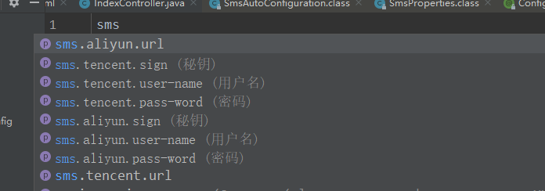

 | 这个提示的话，是需要引入下面这个jar的。
 | <dependency>
 | <groupId>org.springframework.boot</groupId>
 | <artifactId>spring-boot-configuration-processor</artifactId>
 | <optional>true</optional>
 | </dependency>
 | 我们可以看到这个文件其实 是根据SmsProperties类的成员属性来生成的。

 | 3.然后在编写短信自动配置类：注册需要用到的Bean
 | @EnableConfigurationProperties(value = SmsProperties.class)
 | @Configuration
 | public class SmsAutoConfiguration {
 | @Bean
 | public AliyunSmsSenderImpl aliYunSmsSender(SmsProperties smsProperties){
 | return new AliyunSmsSenderImpl(smsProperties.getAliyun());
 | }
 | @Bean
 | public TencentSmsSenderImpl tencentSmsSender(SmsProperties smsProperties){
 | return new TencentSmsSenderImpl(smsProperties.getTencent());
 | }
 | }
 | 编写我们的发送短信实现类：
 | public class AliyunSmsSenderImpl implements SmsSender {
 | private SmsMessage smsMessage;
 | public AliyunSmsSenderImpl(SmsMessage smsProperties) {
 | this.smsMessage = smsProperties;
 | }

 | @Override
 | public boolean send(String message) {
 | System.out.println(smsMessage.toString()+"开始发送短信==》短信内容："+message);
 | return true;
 | }
 | }
 | 4.让starter生效
 | starter集成应用有两种方式：
 | 被动生效
 | 我们首先来看下我们熟悉的方式，通过SpringBoot的SPI的机制来去加载我们的starter。我们需要在META-INF下新建一个spring.factories文件key为org.springframework.boot.autoconfigure.EnableAutoConfiguration，
 | value是我们的SmsAutoConfiguration 全限定名（记得去除前后的空格，否则会不生效）。

 | 主动生效
 | 在starter组件集成到我们的Spring Boot应用时需要主动声明启用该starter才生效，通过自定义一个@Enable注解然后在把自动配置类通过Import注解引入进来。
 | @Target({ElementType.TYPE})
 | @Retention(RetentionPolicy.RUNTIME)
 | @Documented
 | @Import({SmsAutoConfiguration.class})
 | public @interface EnableSms {
 | }
 | 使用的时候需要在启动类上面开启这个注解。

 | 5.打包，部署到仓库
 | 如果是本地的话，直接通过mvn install命令就可以了。
 | 如果需要部署到公司的仓库话，这个就不说了。
 | 6. 新建一个新的SpringBoot项目引入我们刚写的starter
 | <dependency>
 | <groupId>com.workit.sms</groupId>
 | <artifactId>sms-spring-boot-starter</artifactId>
 | <version>0.0.1-SNAPSHOT</version>
 | </dependency>
 | 在项目配置文件配上短信账号信息
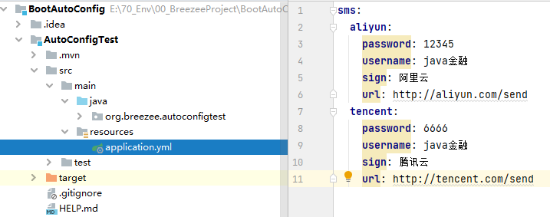

 | 测试代码
 | 如果sms-spring-boot-starter采用的是主动模式，即加注解的方式，那么需要在启动类中加上@EnableSms才能生效。
 | 如果sms-spring-boot-starter采用的是被动模式，不用加该注解。
 | @SpringBootApplication
 | @EnableSms
 | public class AutoconfigApplication {
 | public static void main(String[] args) {
 | ConfigurableApplicationContext applicationContext = SpringApplication.run(AutoconfigApplication.class, args);
 | AliyunSmsSenderImpl aliyunSmsSender = applicationContext.getBean(AliyunSmsSenderImpl.class);
 | aliyunSmsSender.send("用阿里云发送短信");
 | TencentSmsSenderImpl tencentSmsSender = applicationContext.getBean(TencentSmsSenderImpl.class);
 | tencentSmsSender.send("用腾讯云发送短信");
 | }
 | 运行结果：
 | SmsMessage{userName='java金融', passWord='12345', sign='阿里云', url='http://aliyun.com/send'}开始发送短信==》短信内容：用阿里云发送短信
 | SmsMessage{userName='java金融', passWord='6666', sign='腾讯云', url='http://tencent.com/send'}开始发送短信==》短信内容：用腾讯云发送短信
 | 至此的话我们自定义的一个starter就已经完成了，这个starter只是一个演示的demo，代码有点粗糙,项目结构也有点问题。重点看下这个实现原理就好。赶紧动动小手去实现一个自己的starter吧。

 | 总结
 | SpringBoot starter的出现，让我们项目中集成其他组件变得简单。它把简单给了别人，把复杂留给了自己。“牺牲小我，成就大我”的思想还是值得学习的。平时我们工作中，
 | 比如要开发一个组件、或者一个工具类，也应该尽可能的让使用方可以做到无脑使用，不要搞的太复杂，又能让使用者可以灵活扩展。

mybatis-plus自动配置（META-INF/spring.factories）中的内容：
 | # Auto Configure
 | org.springframework.boot.env.EnvironmentPostProcessor=\
 | com.baomidou.mybatisplus.autoconfigure.SafetyEncryptProcessor
 | org.springframework.boot.autoconfigure.EnableAutoConfiguration=\
 | com.baomidou.mybatisplus.autoconfigure.IdentifierGeneratorAutoConfiguration,\
 | com.baomidou.mybatisplus.autoconfigure.MybatisPlusLanguageDriverAutoConfiguration,\
 | com.baomidou.mybatisplus.autoconfigure.MybatisPlusAutoConfiguration

springBoot的EnvironmentPostProcessor使用
 | springBoot的EnvironmentPostProcessor使用，根据生产环境，加载指定环境所有properties配置文件，并放入自定义工具类PropertiesUtil
 | 前言
 | 在进行公共组件封装时 根据配置的环境，决定采用不同的配置文件，并且将其加载到自定义的PropertiesUtil工具类中

 | 一、EnvironmentPostProcessor是什么？
 | SpringBoot支持动态的读取文件，留下的扩展接口org.springframework.boot.env.EnvironmentPostProcessor。这个接口是spring包下的，使用这个进行配置文件的集中管理，
 | 而不需要每个项目都去配置配置文件。这种方法也是springboot框架留下的一个扩展（可以自己去扩展）
 | 二、使用步骤
 | 1.实现EnvironmentPostProcessor
 | @Configuration
 | public class Configs implements EnvironmentPostProcessor, Ordered {

 |  | private static final Integer POST_PROCESSOR_ORDER = Integer.MIN_VALUE+10;

 | @Override
 | public void postProcessEnvironment(ConfigurableEnvironment environment, SpringApplication application) {

 | }

 | @Override
 | public int getOrder() {
 | return this.POST_PROCESSOR_ORDER+1;
 | }

 | }
 | 1）首先，要实现springboot提供的EnvironmentPostProcessor接口，并且实现它的postProcessEnvironment方法，postProcessEnvironment就是我们具体写逻辑处理的地方。
 | 2）同时继承spring的Ordered接口来指定优先级，因为springboot是已经有默认的实现了，我们的扩展需要在它们执行之后执行 要不然ConfigurableEnvironment 参数中有些数据是没有的。
 | 默认最后一执行的顺序是 Integer.MIN_VALUE+10，我们可以写一个静态 常量。
 | 3）实现Ordered的getOrder方法 并 在前面定义的默认顺序加一this.POST_PROCESSOR_ORDER+1
 | 2.读入数据
 | 主逻辑代码：
 | public void postProcessEnvironment(ConfigurableEnvironment environment, SpringApplication application) {
 | MutablePropertySources propertySources = environment.getPropertySources();
 | //这里是获取我们指定的当前激活的配置文件
 | String[] profiles = environment.getActiveProfiles();
 | Properties prop = getConfig(profiles);
 | propertySources.addLast(new PropertiesPropertySource("allProp",prop));
 | for (PropertySource<?> propertySource : propertySources) {
 | //是键值对的properties 才放入propertiesUtil工具类中
 | if(propertySource.getSource() instanceof Map){
 | Map map = (Map) propertySource.getSource();
 | for (Object key : map.keySet()) {
 | //写入我们定义的工具类缓存中
 | PropertiesUtil.getProperties().put(keyStr, value.toString());
 | }
 | }
 | }

 | }
 | 加载配置文件代码getConfig
 | private Properties getConfig(String[] profiles){
 | PathMatchingResourcePatternResolver resolver = new PathMatchingResourcePatternResolver();
 | List<Resource> resourceList = new ArrayList<>();
 | getResource(resolver,resourceList,"classpath*:/*.properties");
 | getResource(resolver,resourceList,"classpath*:/log.config");
 | if(profiles!=null){
 | for (int i = 0; i < profiles.length; i++) {
 | String p = "classpath*:/config/"+profiles[i]+"/*.properties";
 | getResource(resolver,resourceList,p);
 | }
 | }
 | try {
 | //spring properties管理对象 将properties加载处理进ioc
 | PropertiesFactoryBean config = new PropertiesFactoryBean();
 | config.setLocations(resourceList.toArray(new Resource[]{}));
 | config.afterPropertiesSet();
 | return config.getObject();
 | } catch (IOException e) {
 | throw new RuntimeException(e);
 | }
 | }
 | 根据path获取Resource
 | private void getResource(PathMatchingResourcePatternResolver resolver,List<Resource> resourceList,String path){
 | try {
 | Resource[] resources = resolver.getResources(path);
 | for (Resource resource : resources) {
 | resourceList.add(resource);
 | }
 | } catch (IOException e) {
 | logger.error("",e);
 | }
 | }
 | 3.配置进spring.factories
 | 在resources 下 META-INF文件夹下加上 spring.factories文件，配置org.springframework.boot.env.EnvironmentPostProcessor

 | 注意事项
 | 在resources 下 META-INF文件夹下加上 spring.factories文件 并且将类路径配置到org.springframework.boot.env.EnvironmentPostProcessor

